Sheet1
พอบันทึกแล้วเข้ามาใหม่ตัวเลขมันหายคับ

Sheet2
รายการที่ถูกยกเลิกไปไม่มาแสดงตรงนี้ครับ ไม่รู้หายไปไหน

Sheet3
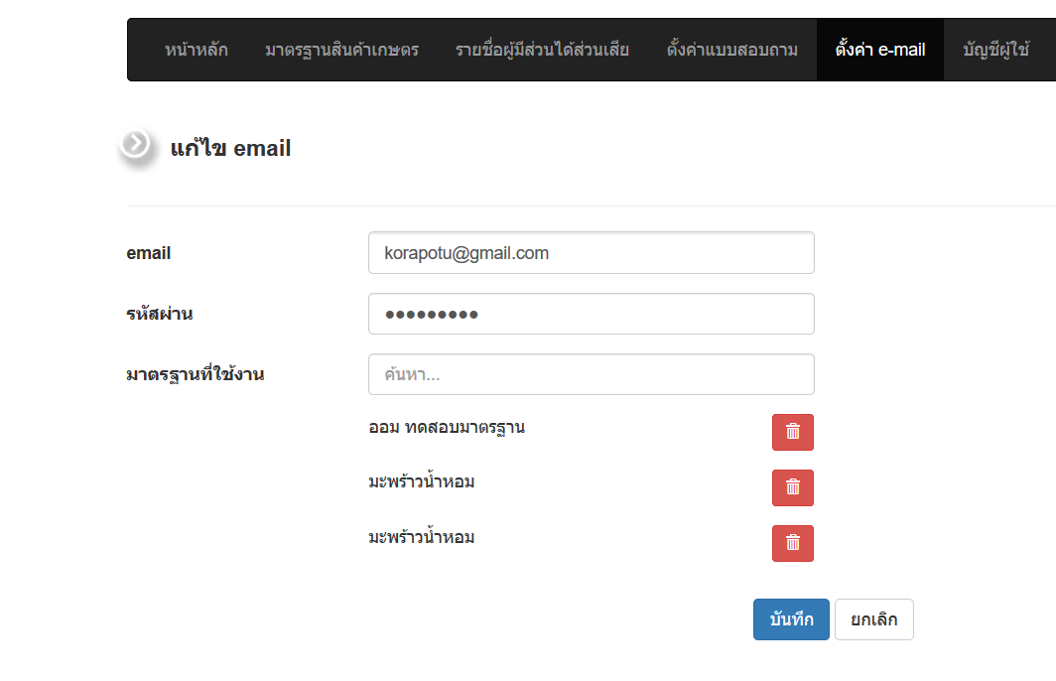

พอใส่ซ้ำกันแล้วลบออก หายไปทั้งคู่เลยครับ

Sheet4
กดแล้วแก้ไขข้อมูลส่วนตัวตัวเองทั้งหมดได้ครับ คณะกรรมการจะแก้ไขรหัสผ่านตนเองได้ครับ

